Лист1
 |  |  | Магазин «Бисер, Бусинка, Страз» чешский бисер оптом, с доставкой по России http://biser-businka-strass-18.com http://okeanbusin.ru |  |  |  | опт: +7 499 157-6590 опт: +7 499 157-3151 заказ отправлять на адрес: optotdel18@yandex.ru
 |  |  |  |  |  |  |  |  | сумма заказа:
 |  |  |  |  |  |  |  |  | 0.00
Бланк-заказа: |  |  | Сутаж, производство Чехия |  |  |  |  |  | 140
ФИО, организация, адрес: |  |  |  |  |  |  |  |  | 73
Контактный телефон:

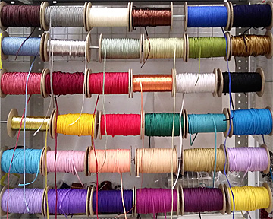
Изображение | № магазина | Артикул | Цвет | Размеры | Упаковка | Цена, $ | Наличие | количество заказа | Стенд с сутажем
 | _ | w6010 | серебро | 3 мм | 1 м | 1.36
 | _ | w7009 | золотистый | 3 мм | 1 м | 1.36
 | _ | Y1062 | серый | 3 мм | 1 м | 0.48
 | _ | Y1101 | белый | 3 мм | 1 м | 0.48
 | _ | Y1209 | кремовый | 3 мм | 1 м | 0.48
 | _ | Y1210 | желтый светлый | 3 мм | 1 м | 0.48
 | _ | Y1405 | нежно-розовый | 3 мм | 1 м | 0.48
 | _ | Y1701 | голубой | 3 мм | 1 м | 0.48
 | _ | Y1822 | салатовый | 3 мм | 1 м | 0.48
 | _ | Y1906 | молочный | 3 мм | 1 м | 0.48
 | _ | Y1907 | бежевый | 3 мм | 1 м | 0.48
 | _ | Y4200 | янтарь | 3 мм | 1 м | 0.48
 | _ | Y4212 | желтый | 3 мм | 1 м | 0.48
 | _ | Y4312 | оранжевый | 3 мм | 1 м | 0.48
 | _ | Y4410 | розовый | 3 мм | 1 м | 0.48
 | _ | Y4622 | фиолетовый темный | 3 мм | 1 м | 0.48
 | _ | Y4800 | зеленый | 3 мм | 1 м | 0.48
 | _ | Y4805 | зеленый | 3 мм | 1 м | 0.48
 | _ | Y7001 | черный | 3 мм | 1 м | 0.48
 | _ | Y7510 | красный | 3 мм | 1 м | 0.48
 | _ | Y7512 | бордовый | 3 мм | 1 м | 0.48
 | _ | Y7622 | фиолетовый | 3 мм | 1 м | 0.48
 | _ | Y7700 | синий | 3 мм | 1 м | 0.48
 | _ | Y7708 | темно-синий | 3 мм | 1 м | 0.48
 | _ | Y7900 | темно-коричневый | 3 мм | 1 м | 0.48
 | _ | Y7905 | коричневый | 3 мм | 1 м | 0.48
 | _ | Y8510 | красный | 3 мм | 1 м | 0.48

сумма заказа: |  |  |  |  |  |  |  | 0.00

